Desarrollo Rural
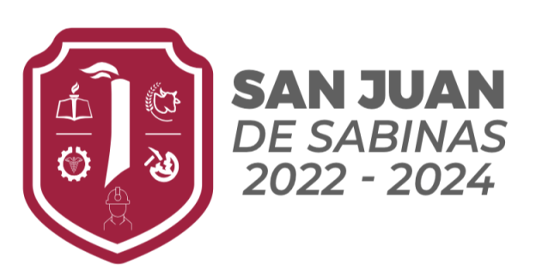
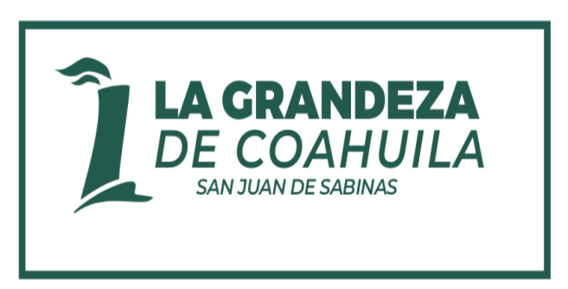
Municipio de San Juan de Sabinas
Programa: Administración Pública Municipal
Subprograma: DIRECCIÓN DE DESARROLLO RURAL Y MEDIO AMBIENTE MUNICIPAL
Periodo: del 1 de enero al 31 de diciembre de 2023

Nombre del Subprograma: | DIRECCIÓN DE DESARROLLO RURAL Y MEDIO AMBIENTE MUNICIPAL

Descripción (Que comprende): | Apoyar a los habitantes de las zonas rurales del municipio mediante programas de material y/o equipo buscando consolidar sus actividades productivas

Unidad Responsable: | DIRECCIÓN DE DESARROLLO RURAL Y MEDIO AMBIENTE MUNICIPAL

Dependencias o Unidades Participantes (Si aplica)
Importe en pesos de la inversión (para proyectos) | $- |  |  |  | Importe en total del costo del Sub-Programa: |  |  |  |  | $2,566,530.76

EJE Rector del PMD: |  | MUNICIPIO DIGNO / MUNICIPIO EMPRENDEDOR
Objetivos Estratégicos que Impacta |  | Municipio Digno: Medio Ambiente y Sustentabilidad-Conservar, proteger y aprovechar los recursos naturales del municipio bajo una visión de sustentabilidad e integralidad. Ordenamiento Ecológico-Generar un ordenamiento ecológico por medio de acciones armónicas con el medio ambiente que garanticen el aprovechamiento sustentable de los recursos naturales. Municipio Emprendedor: Agricultura y Ganadería-Impulsar el crecimiento sustentable, gradual y sostenido de la productividad y competitividad del sector agropecuario.
Clasificación Programática |  | Clasificación Funcional del Gasto
E |  | Finalidad | 1 | Función | 3 | Sub Función |  |  | 4

Población Objetivo |  | 4,165 habitantes de las poblaciones de menos de 2500 del municipio de San Juan de Sabinas.

Tipo de Población Objetivo |  | Interna: | Externa: X | Meta: 100 % |  | Nota: Si la población objetivo es Externa se deberá de cumplir con lo siguiente: Adjunte reglas de operación, Características de apoyo, Lineamientos básicos, criterios de elegibilidad, mecanismos de operación, derechos-obligaciones y causas de baja y difusión del programa

FIN: (Objetivo General) | Hacer crecer el sector rural para mejorar la economía del municipio de San Juan de Sabinas mediante la promoción de su desarrollo sustentable.

 | Objetivo al cual se pretende contribuir con el Subprograma. Se construye a partir del Objetivo Estratégico del PMD

PROPÓSITO: | La población de las zonas rurales de San Juan de Sabinas disfrutan de programas para el desarrollo de sus actividades productivas.

 | Redacción Recomendada: Sujeto (población o área de enfoque) Verbo en presente, Complemento (resultado logrado)

INDICADORES Y METAS ASOCIADOS CON EL PROPÓSITO (Impacto, Eficiencia y Eficacia) |  |  |  |  |  |  |  | Primer Trimestre |  | Segundo Trimestre |  | Tercer Trimestre |  | Cuarto Trimestre | FINAL
INDICADOR | Formula de Cálculo |  | Unidad de Medida | Variables | Unidad de medida
En 2023 se cumple con el 100% de los indicadores de gestión de apoyos para las zonas rurales. | (ICt / IPt) x 100 |  | Porcentaje | V1: Indicadores cumplidos | Indicadores | Programado |  | 34.32% |  | 27.70% |  | 18.89% |  | 19.09% | 100%
 |  |  |  |  |  | Realizado |  | 31.63% |  | 0.00% |  | 0.00% |  |  | 31.63%
 |  |  |  | V2: Indicadores programados |  | Presupuestado |  | $880,802.28 |  | $710,926.55 |  | $484,801.93 |  | $490,000.00 | $2,566,530.76
 |  |  |  |  |  | Ejercido |  | $811,671.57 |  | $- |  |  |  |  | $811,671.57

RELACIÓN DE COMPONENTES o PRODUCTOS GENERALES (redacción en términos de que se produce)
COMPONENTE 1:
1. Programas de apoyo para las zonas rurales ejecutados |  |  |  |  | Unidad ejecutora: |  | Dirección de Desarrollo Rural |  |  |  | Otras unidades involucradas:
INDICADOR | Formula de Cálculo |  | Unidad de Medida | Variables | Unidad de medida |  |  | Primer Trimestre |  | Segundo Trimestre |  | Tercer Trimestre |  | Cuarto Trimestre | TOTAL
En 2023 se desarrollan el 100% de los programas de orden federal y/o estatal para el desarrollo rural que fueron programados | (PEt / PPt) x 100 |  | Porcentaje | V1: Presupuesto Ejercido | Pesos | Programado |  | 34.32% |  | 27.70% |  | 18.89% |  | 19.09% | 100%
 |  |  |  |  |  | Realizado |  | 31.63% |  | 0.00% |  | 0.00% |  | 0.00% | 31.63%
 |  |  |  | V2: Presupuesto Programado |  | Presupuestado |  | $880,802.28 |  | $710,926.55 |  | $484,801.93 |  | $490,000.00 | $2,566,530.76
 |  |  |  |  |  | Ejercido |  | $811,671.57 |  |  |  |  |  |  | $811,671.57

ENTREGABLES (numeración correlacionada con los Componentes) |  |  |  | ACTIVIDADES (numeración correlacionada con los entregables) |  |  |  |  |  | Fecha de Inicio de la Actividad |  |  |  | Fecha de Término de la Actividad
1.- Informe de la gestión de apoyos para las zonas rurales |  |  |  | 1.1 Revisión de programas federales y/o estatales de las secretarías relacionadas al desarrollo rural |  |  |  |  |  | 2023-01-01 |  |  |  | 2023-12-31
 |  |  |  | 1.2 Gestión de programas aplicables al municipio |  |  |  |  |  | 2023-01-01 |  |  |  | 2023-12-31
 |  |  |  | 1.3 Implementación de los programas |  |  |  |  |  | 2023-01-01 |  |  |  | 2023-12-31

Condiciones Administrativas No Controlables |  |  | Observaciones | Condiciones Operativas No Controlables |  |  |  |  |  | Observaciones
1.- No autorización del presupuesto |  |  |  | 1
 |  |  |  | 2
 |  |  |  | 3
 |  |  |  | 4
 |  |  |  | 5

Responsable del Programa o Proyecto: | Nombre: | SALMA YADIRA BOCANEGRA REYNA
 | Cargo: | Director
 | Departamento: | DIRECCIÓN DE DESARROLLO RURAL Y MEDIO AMBIENTE MUNICIPAL

RELACIÓN DE LA DISTRIBUCIÓN DE LOS COSTOS DEL SUB-PROGRAMA POR DEPENDENCIAS INVOLUCRADAS

DEPENDENCIA | 1000 | 2000 | 3000 | 4000 | 5000 |  | 6000 |  |  | 7000 |  |  | Total
1.- DIRECCIÓN DE DESARROLLO RURAL Y MEDIO AMBIENTE MUNICIPAL | $1,936,530.76 | $155,000.00 | $350,000.00 | $125,000.00 | $- |  | $- |  |  | $- |  |  | $2,566,530.76
502
519
101

TOTAL | $1,936,530.76 | $155,000.00 | $350,000.00 | $125,000.00 |  |  |  |  |  |  |  |  | $2,566,530.76

